訓練実施施設
【訓練実施施設名】
 | ザ・アールビジネススクール

【所在地】
 | 〒５４１－００５６
 | 大阪市中央区久太郎町３－６－８ ＪＲＥ御堂筋ダイワビル８階

【電話番号】
 | ０６－６２８１－９４７２

【最寄り駅】
 | OsakaMetro 御堂筋線 本町駅（徒歩３分・距離０．１ｋｍ）
 | OsakaMetro 堺筋線 堺筋本町駅（徒歩８分・距離０．６５ｋｍ）
 | OsakaMetro 四つ橋線 本町駅（徒歩５分・距離０．４ｋｍ）
 | OsakaMetro 中央線 本町駅（徒歩５分・距離０．４ｋｍ）

【最寄り駅からの地図】
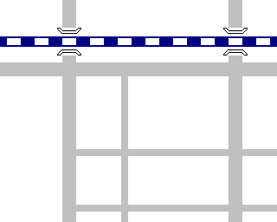
本町駅
堺筋
本町駅
御堂筋
●ドトール
●三井住友銀行
↓心斎橋
❿出口
大阪エクセル
ホテル東急●
JRE御堂筋ダイワビル8階
ザ・アールビジネススクール
⓫出口
↑梅田
●おはぎの丹波屋
●ローソン

